فخوز
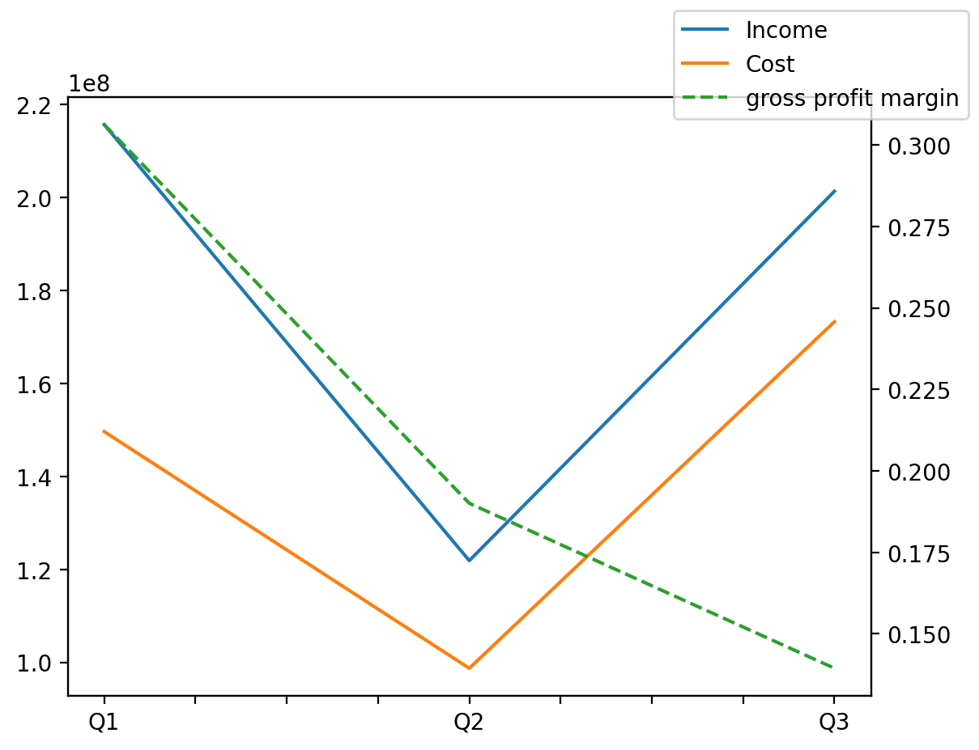
140214011401 | Q1 | Q2 | Q3 | Y | Q4 | Q2 / Q1 | Q3 / Q2
درآمد های عملیاتی | 215699407 | 121862991 | 201339798 |  |  | -0.43503325904 | 0.65218165374
بهای تمام شده | -149639266 | -98705997 | -173272821 |  |  | -0.34037368908 | 0.7554437042
سود(زیان)ناخالص | 66060141 | 23156994 | 28066977 |  |  | -0.64945587991 | 0.21203024019
هزینه های عمومی اداری فروش | -12524702 | -8997745 | -12356864 |  |  | -0.2816000732 | 0.3733289841
سود(زیان)عملیاتی | 55150250 | 9606628 | 21262665 |  |  | -0.82580989207 | 1.2133328156
سایر درآمدهای غیر عملیاتی | 1663527 | 6661616 | 4648333 |  |  | 3.0045133022 | -0.30222141294
سود(زیان)خالص | 45928298 | 4449397 | 23664818 |  |  | -0.90312297225 | 4.3186573372
مواد مستقیم مصرفی | 109952376 | 73211114 | 85333484 |  |  | -0.33415614411 | 0.16558100728
سربارتوليد | 44945962 | 40057558 | 62227484 |  |  | -0.10876180601 | 0.55345176059

